OCTUBRE
Av. Winston Churchill No. 75
Edificio “J. F. Martínez”, 3er. Piso, Piantini
Santo Domingo, República Dominicana
Teléfono: 809-732-0363
E-Mail: ajimenez@sgn.gob.do
Web Site: www.sgn.gob.do
RNC: 430098329
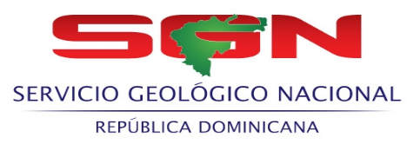 SERVICIO GEOLOGICO NACIONAL

RELACION DE COMPRAS POR DEBAJO DEL UMBRAL - MAYO- 2022
Codigo del Proceso | Fecha del Proceso | DESCRIPCIÓN | Adjudicatario | Monto adjudicado RD$
SGN-UC-CD-2022-0005 | 2022-05-12 | ADQUISICIÓN DE ELECTRODOMÉSTICOS, (MICROONDA, VENTILADOR DE OLORES (EXTRACTOR), ESTUFA ELÉCTRICA DE DOS HORNILLAS), PARA SER USADO EN ESTA INSTITUCIÓN. | Inversiones Debroca, SRL | 91,033.76
SGN-UC-CD-2022-0006 | 2022-05-19 | ADQUISICIÓN DE SERVICIO DE CATERING, PARA TALLER SOBRE HIDROLÓGICA Y SERVICIOS AMBIENTALES DE LOS HUMEDALES DEL OZAMA, RELACIÓN ENTRE LAS AGUAS SUPERFICIALES Y SUBTERRÁNEAS, EN LA CUENCA DE LOS HUMEDALES DEL OZAMA, EL CUAL SERA IMPARTIDO POR ESTA INSTITUCIÓN. SEGÚN FICHA TÉCNICA. | La Trufa SRL | 29,924.80

TOTAL: |  |  |  | 120,958.56

 |  | Lic. Fernando Gonzalez Sanchez
 |  | Enc. Dpto. Administrativo Financiero

